右
＊保護者観覧席について
・観覧席はトラックの北側（道路に近いネット側）となっています。
・学校所有のテントを活用ください。（家庭からのテントの持ち
込みはご遠慮 ください。）

＊お願い
・写真等の撮影時はトラック内には立ち入らないでください。
またインターネット等 への掲示 はおやめください。
・｢とくちょー阿波踊り｣の最後に乱舞をします。お声かけを
いたしますので、保護者 の皆様 もぜひ乱舞 の渦 にお入 りください。
・「幸せの３色ボール」はオープン種目ですので、是非ご参加ください。

＊トイレについて
・校舎１階の中央（生徒玄関近く）と西側（事務室近く）の
トイレを使用 してください。

 | テント配置図
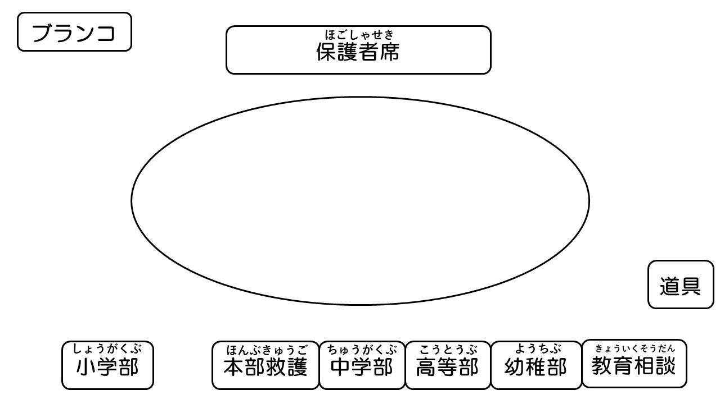

こうしゃ
 |  | 校舎

